Worksheet
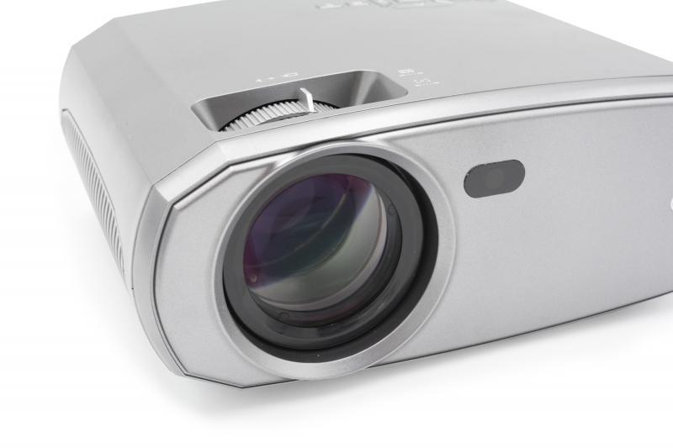
Technaxx FullHD 1080p Beamer TX-177

Artikelnummer | 4971 |  | VE | 6
EAN | 4260358125114 |  | Stück pro Palette | 120
Zollnummer | 85286200 |  | Lagen Pro Palette | 5

Abmessungen - Artikel
Länge(cm) | Breite(cm) | Höhe(cm) | Gewicht(g)
23.5 | 18.6 | 9.3 | 1346

Abmessungen - Artikelverpackung
Länge(cm) | Breite(cm) | Höhe(cm) | Leergewicht(g) | Gewicht(g) Artikel+Verpackung
33 | 23 | 12 | 174 | 1862

Abmessungen - VE Karton (Masterkarton)
Länge(cm) | Breite(cm) | Höhe(cm) | Gewicht(g)
38.5 | 34.5 | 48.5 | 12500

Verpackung - Bestandteile
Rest Zubehör (g) | Papier/Pappe (g) | Styropor (g) | Kunstst. Hohlkörper(g) | Kunstst. Folien(g) | Materialverbunde (g)
211 | 82 | 46 | 0 | 10 | 0

Batterie- / Akkuinformationen
Batterie-benötigt | Batterie enthalten | Batterie-Typ | Batterie-System(Art)
Ja | Ja | Micro-Batterie AAA | Li - Lithium- Batterie
Anzahl(stk.) | Gewicht/Stk.(g) | Energiedichte(WH/Kg) | Leistung(WH)
2 | 11 | 0 | 0

Lithium Baterie
Energiegehalt | Gewicht (Kg)
0 | 0

Weiterführende Informationen
Technaxx Reseller Portal

